Sheet1
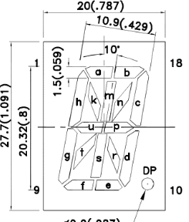

 |  |  |  | 1 | 2 | 3 | 4 | 5 | 6 | 7 | 8 | 9 | 10 | 11 | 12 | 13 | 14 | 15 | 16
 | Nombre | A | B | SA | SB | SC | SD | SE | SF | SG | SH | SK | SM | SN | SU | SP | SR | SS | ST
0 | L | 0 | 0 | 0 | 0 | 0 | 0 | 1 | 1 | 1 | 1 | 0 | 0 | 0 | 0 | 0 | 0 | 0 | 0
1 | U | 0 | 1 | 0 | 0 | 1 | 1 | 1 | 1 | 1 | 1 | 0 | 0 | 0 | 0 | 0 | 0 | 0 | 0
2 | I | 1 | 0 | 1 | 1 | 0 | 0 | 1 | 1 | 0 | 0 | 0 | 0 | 1 | 0 | 0 | 0 | 1 | 0
3 | S | 1 | 1 | 1 | 1 | 0 | 1 | 1 | 1 | 0 | 1 | 1 | 0 | 0 | 0 | 1 | 0 | 0 | 0

